浦和 食べログ
韓情 | 埼玉県さいたま市浦和区高砂2-14-17 日建第二高砂ビル 2F | 050-5494-5849 | 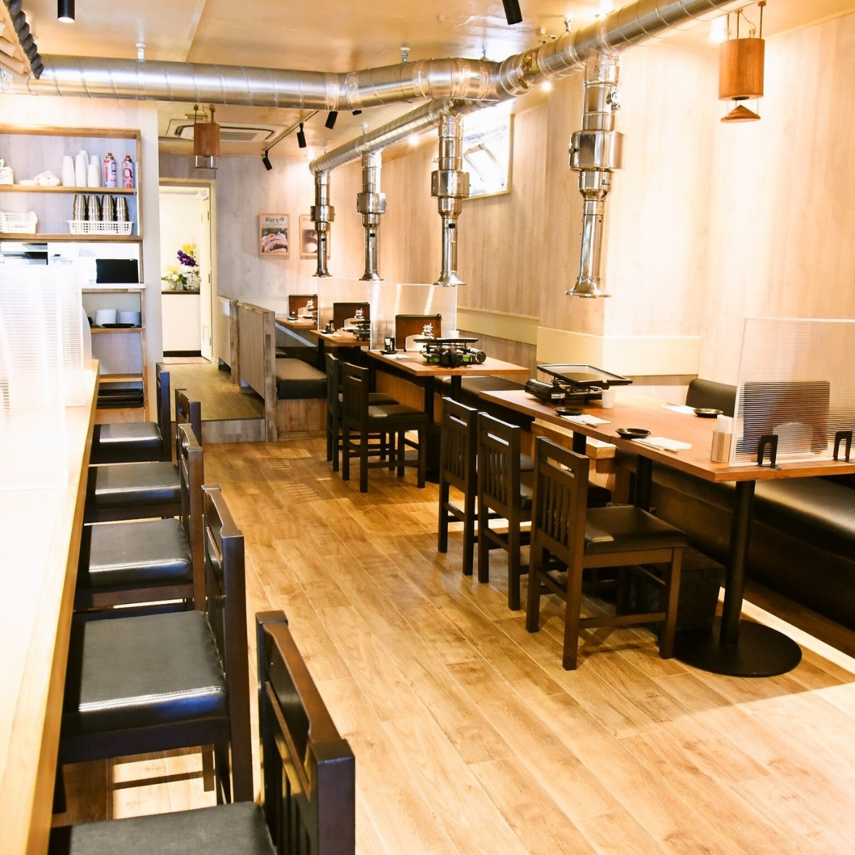 | 050番号のみ
大衆串カツ酒場ふみば | 埼玉県さいたま市南区南浦和2-28-13 高砂ビル 1F | 048-767-8194 | 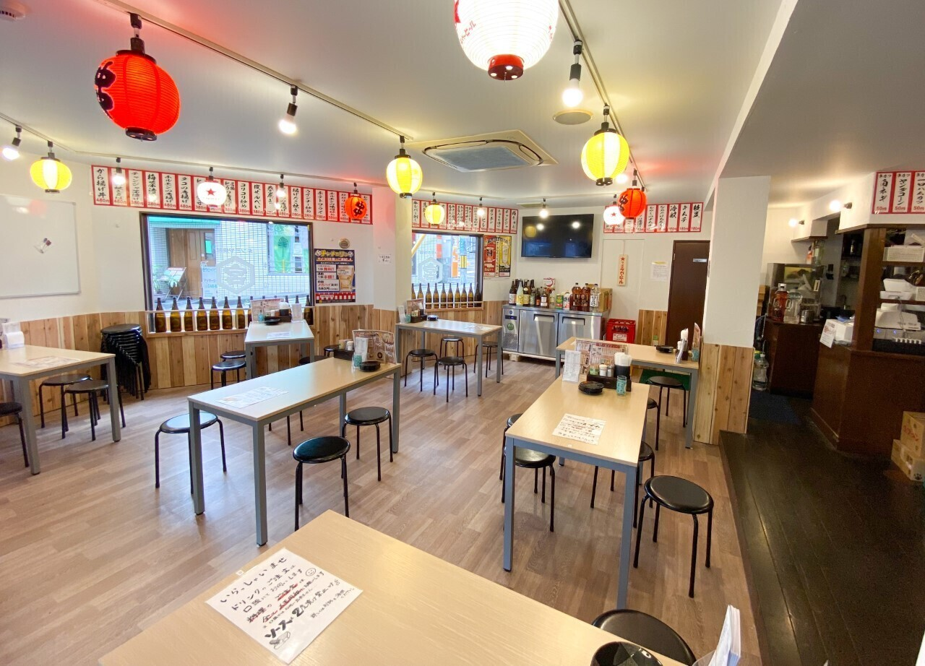
浦和まぜそば 志げる | 埼玉県さいたま市浦和区仲町1-8-2 | 048-824-3663 | 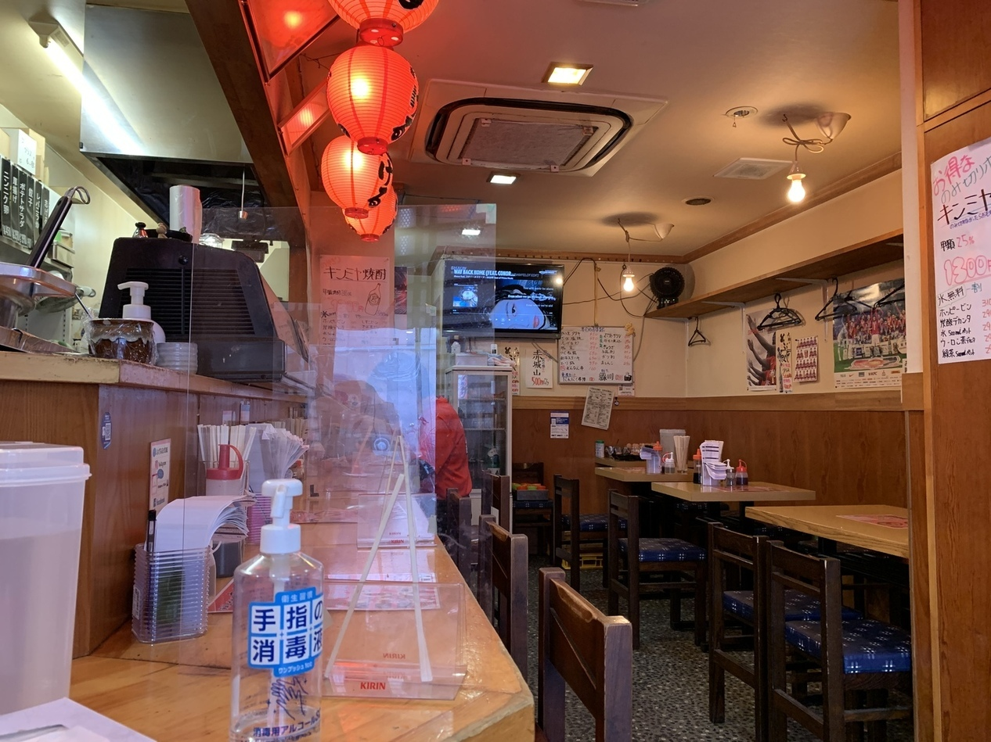
ピッツェリア ヴィノ メッセ | 埼玉県さいたま市浦和区東仲町10-1 B1F | 048-767-6566 | 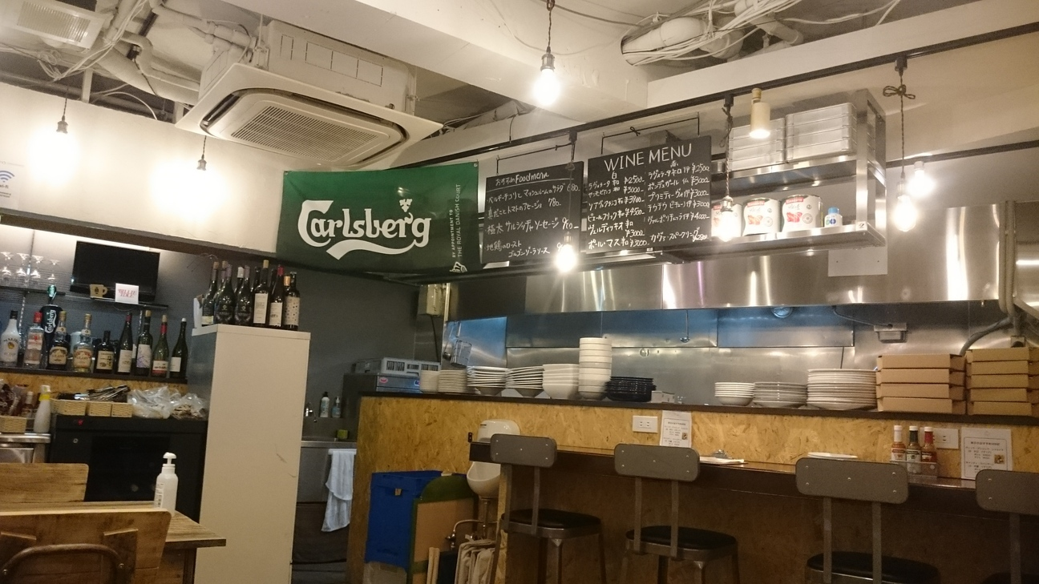
るはり屋 | 埼玉県さいたま市浦和区北浦和3-1-10 | 048-637-8691 | 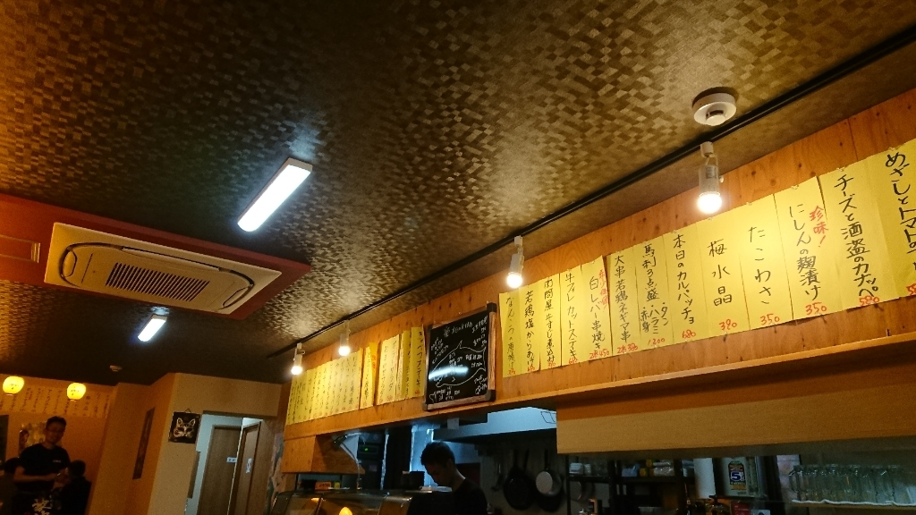
えぞっ子 | 埼玉県さいたま市南区根岸2-1-8 | 048-816-3534 | 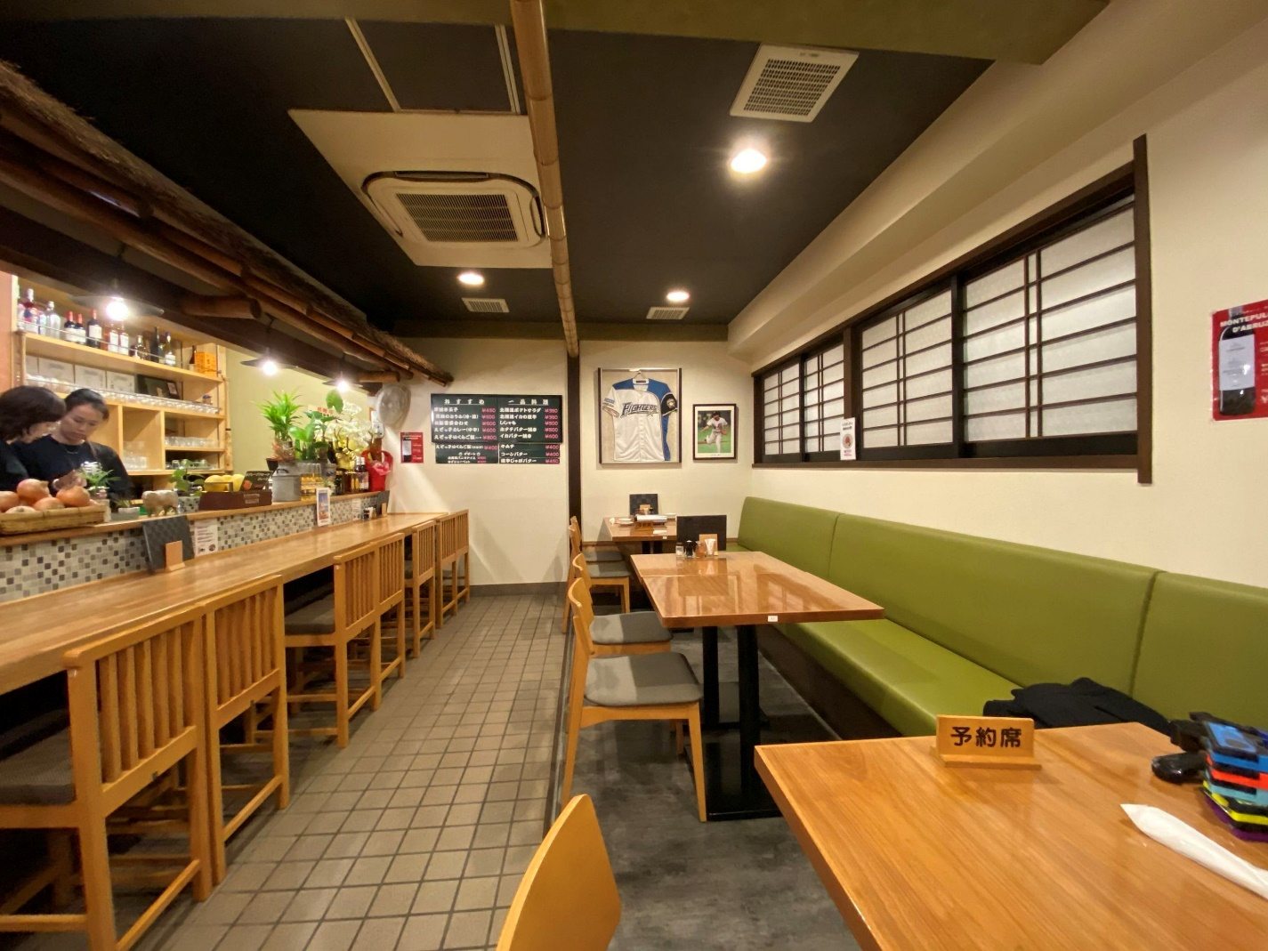
イタリア料理 アニマロッサ | 埼玉県さいたま市浦和区仲町4-11-11 | 048-711-3695 | 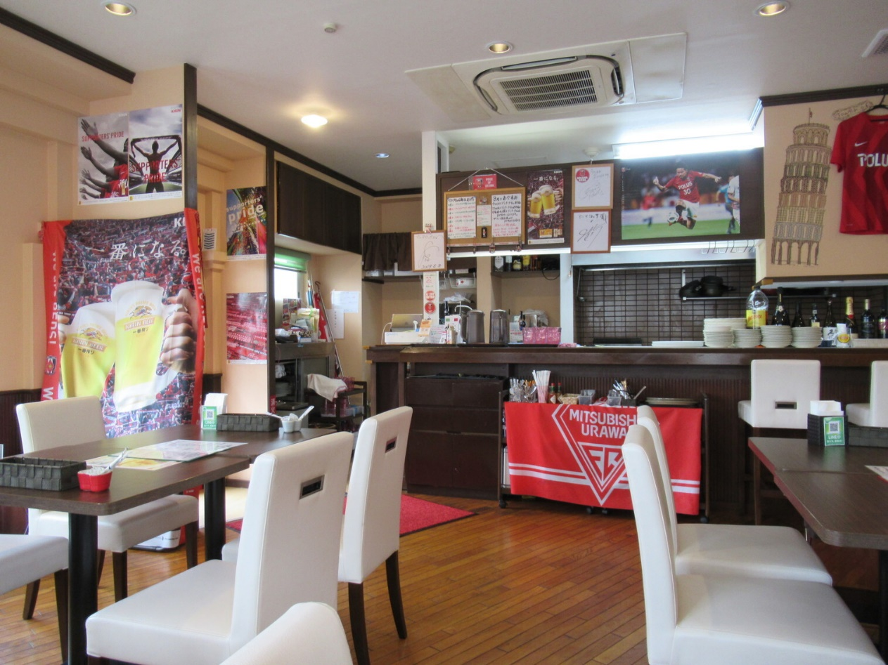
華や | 埼玉県さいたま市緑区東浦和4-8-9 | 048-767-3303 | 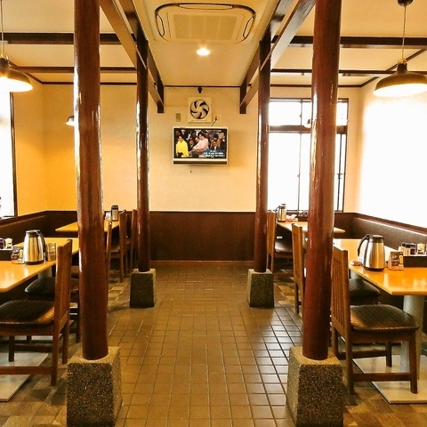
和つき | 埼玉県さいたま市浦和区岸町3-16-7 蓮見ビル 1F | 048-711-8116 | 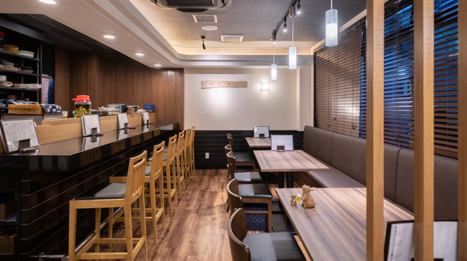
イタリアン食堂873 | 埼玉県さいたま市南区文蔵2-29-25 寺田ビル 1F | 048-826-5444 | 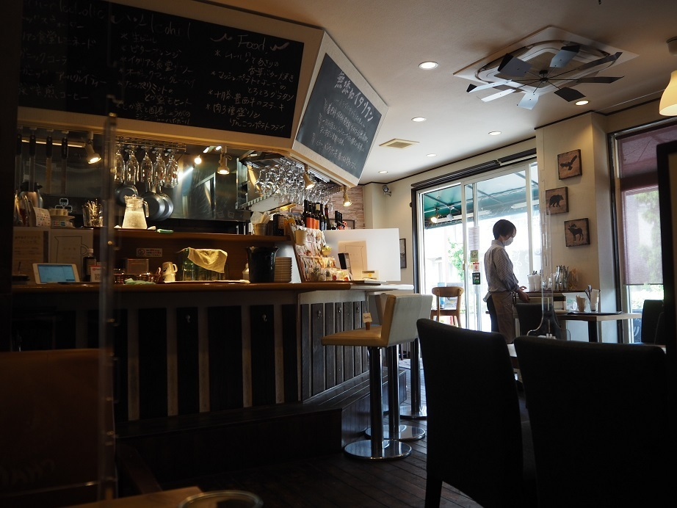
うなぎ 瀧澤 | 埼玉県さいたま市浦和区高砂2-14-17 日建第二高砂ビル 1F | 048-825-9157 | 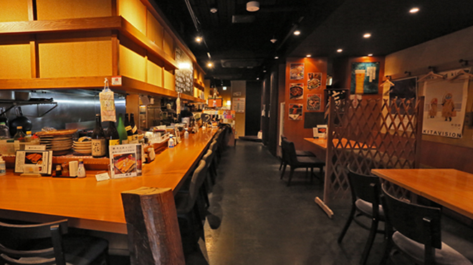
アジアンダイニング アラティ | 埼玉県さいたま市浦和区仲町4-2-17 島沢ビル1F | 048-864-0877 | 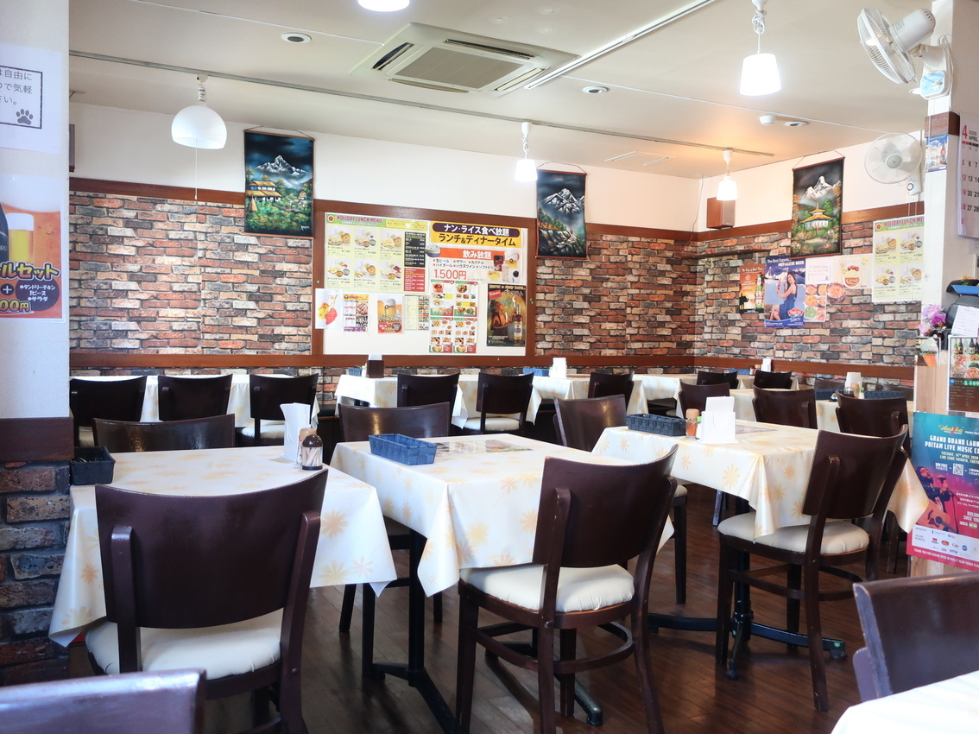
インド料理 パワンナンハウス | 埼玉県さいたま市緑区道祖土2-23-8 | 048-813-1252 | 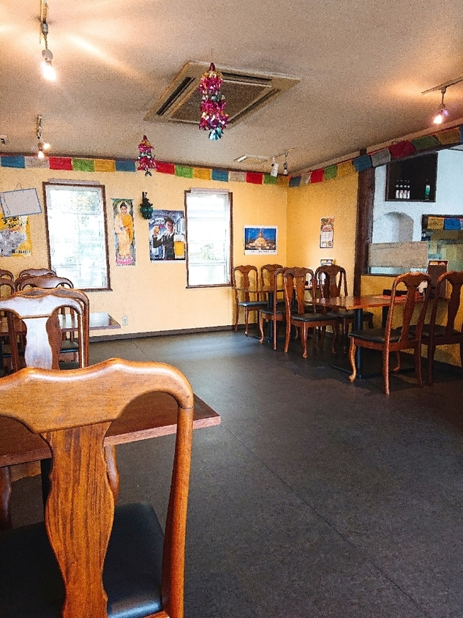
隠れ家的 個室ビストロ ヴァンエール | 埼玉県さいたま市浦和区仲町1-2-14 関ビル 3F | 048-822-6666 | 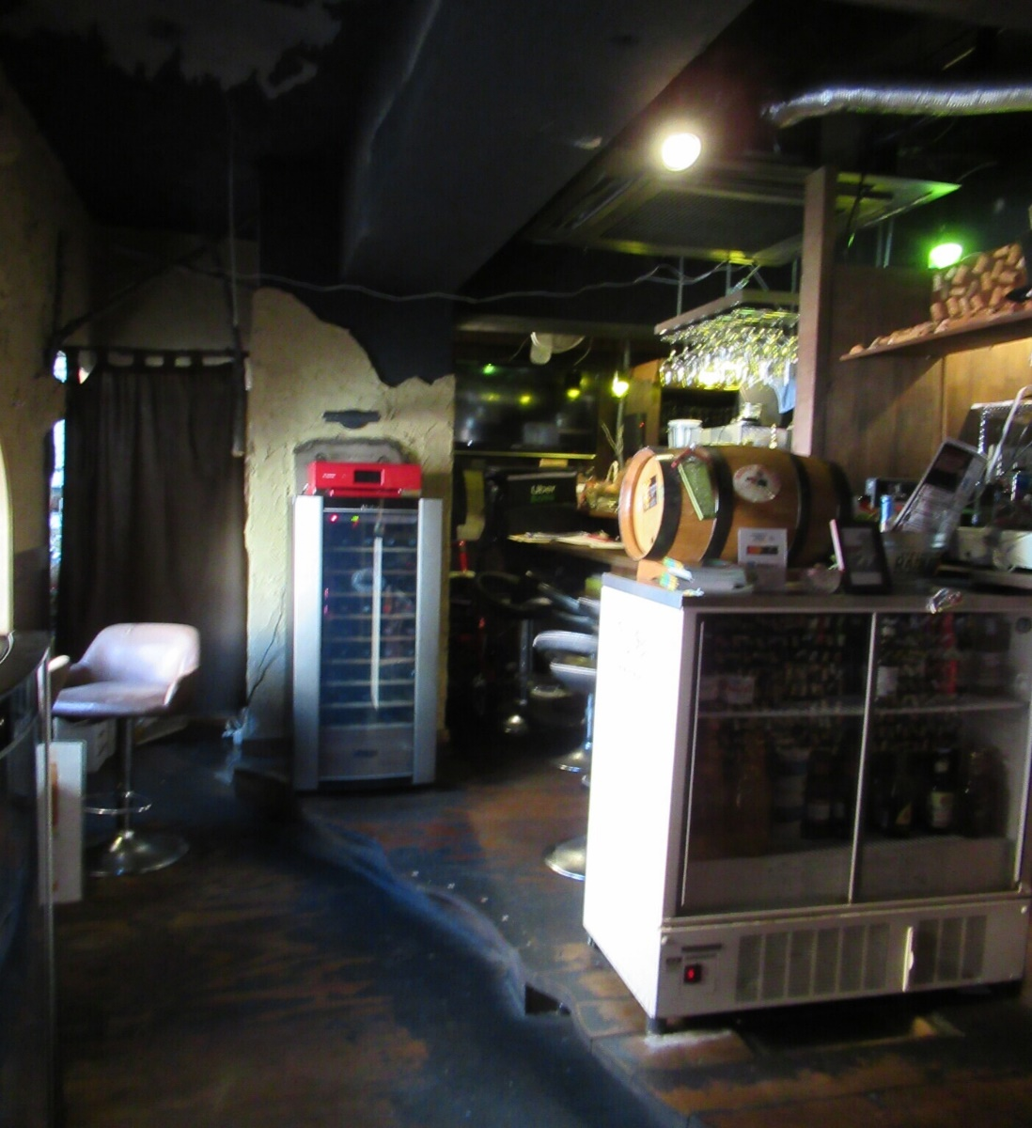
AAVAS | 埼玉県さいたま市南区別所3-16-11 埼玉ビル 1F | 048-837-6383 | 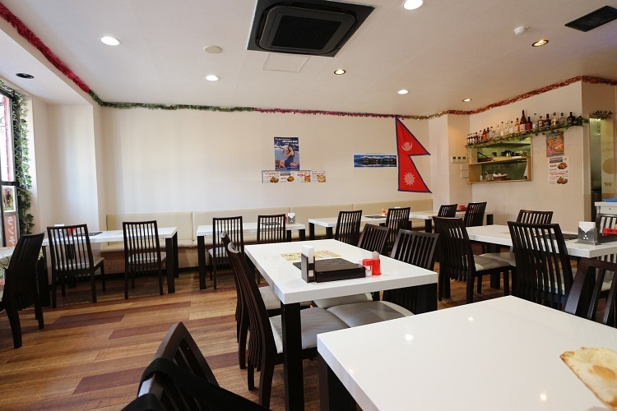
台湾料理 萬福 | 埼玉県さいたま市浦和区常盤9-20-10 伸弘ビル 1F | 048-834-5566 | 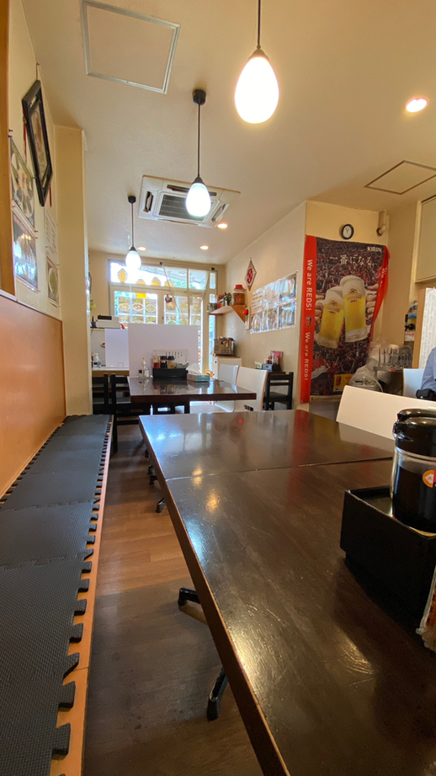
ルヴァン（LE VANT） | 埼玉県さいたま市南区鹿手袋4-1-7 建産連会館 1F | 048-711-3681 | 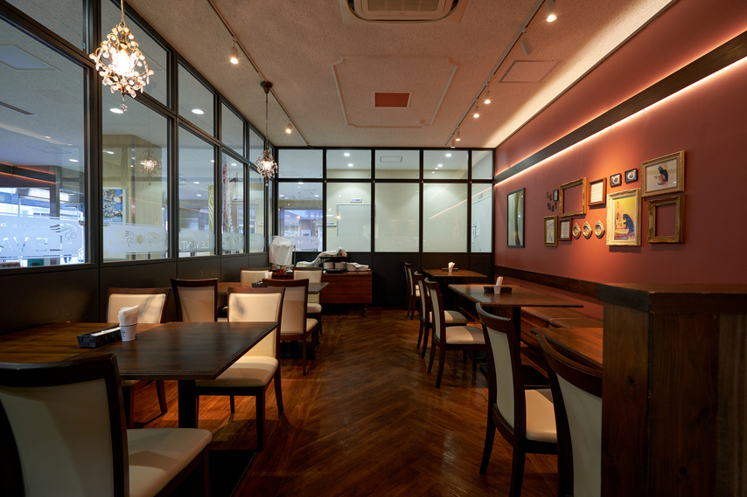
おもてなし家 | 埼玉県さいたま市南区南浦和2-27-12 アビアントビル1F | 048-789-7715 | 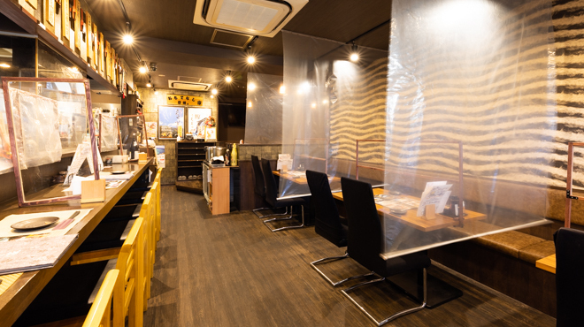
中国料理 馨（中国料理 KAORI） | 埼玉県さいたま市南区白幡5-19-19 武蔵浦和マーレ2F レストラン街 | 048-838-1878 | 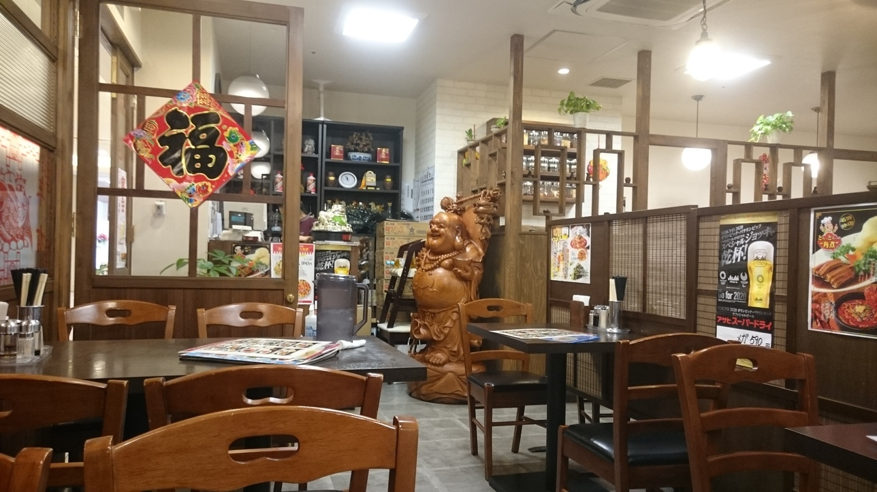
ろばた焼 和和 | 埼玉県さいたま市浦和区北浦和4-5-8 吉田ビル地下一階 | 048-829-7538 | 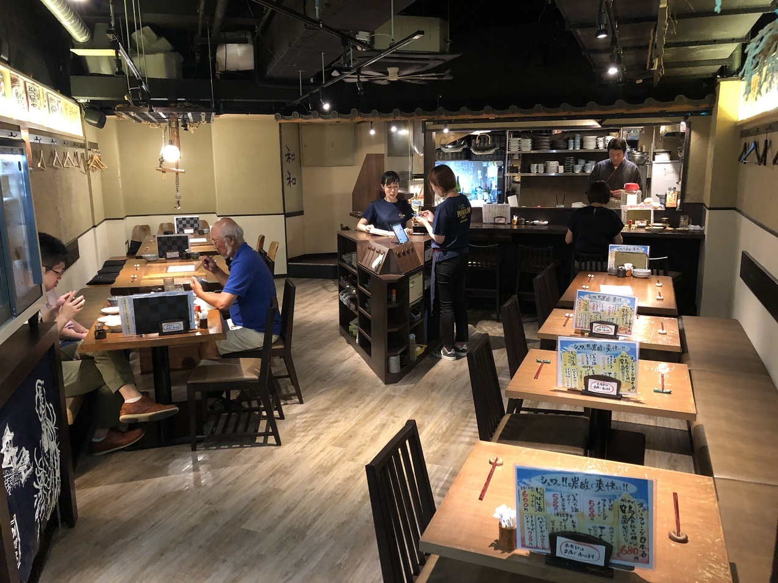
角打ちわかさや | 埼玉県さいたま市浦和区前地3-4-1 | 048-882-2616 | 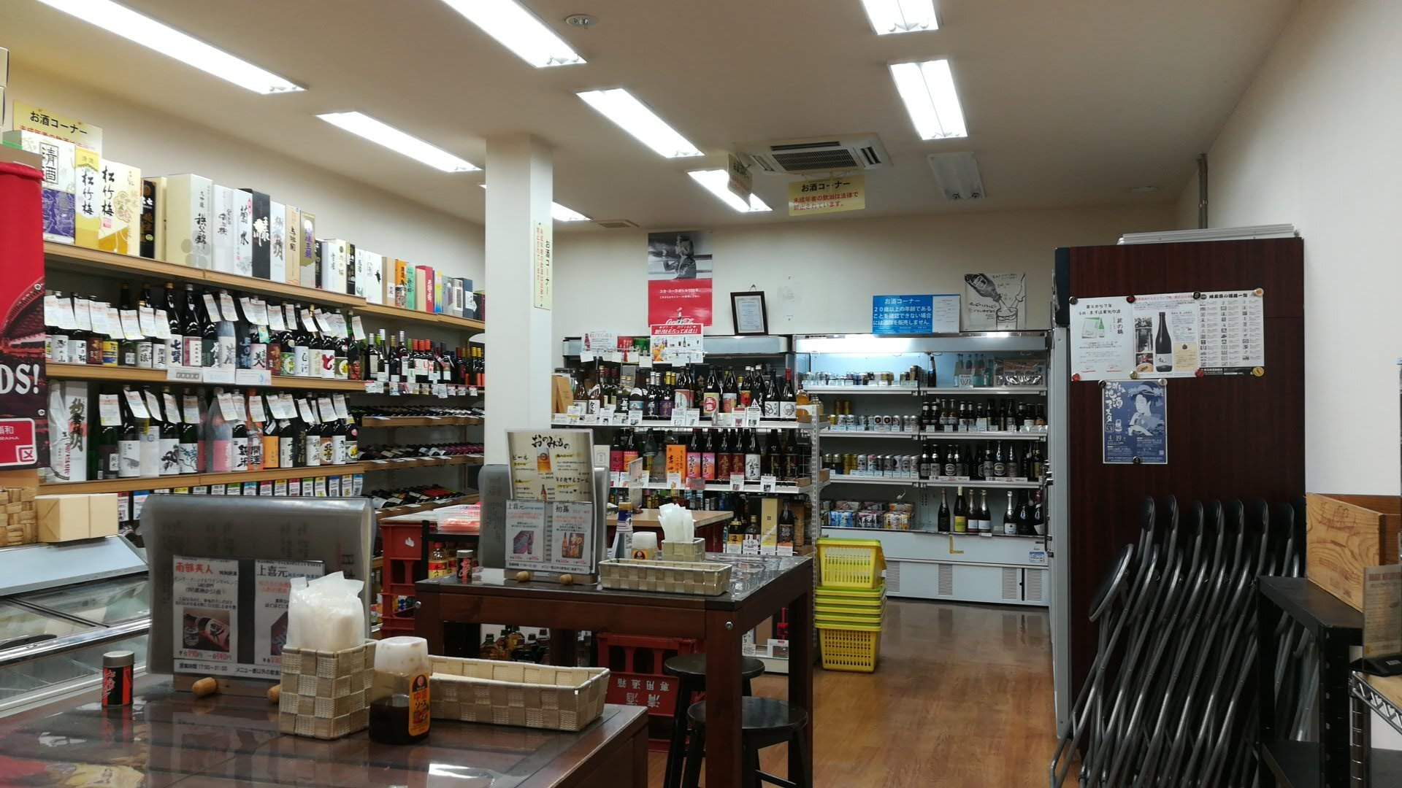
シャム チャントラー | 埼玉県さいたま市浦和区仲町2-13-18 須賀ビル ２Ｆ | 048-832-1266 | 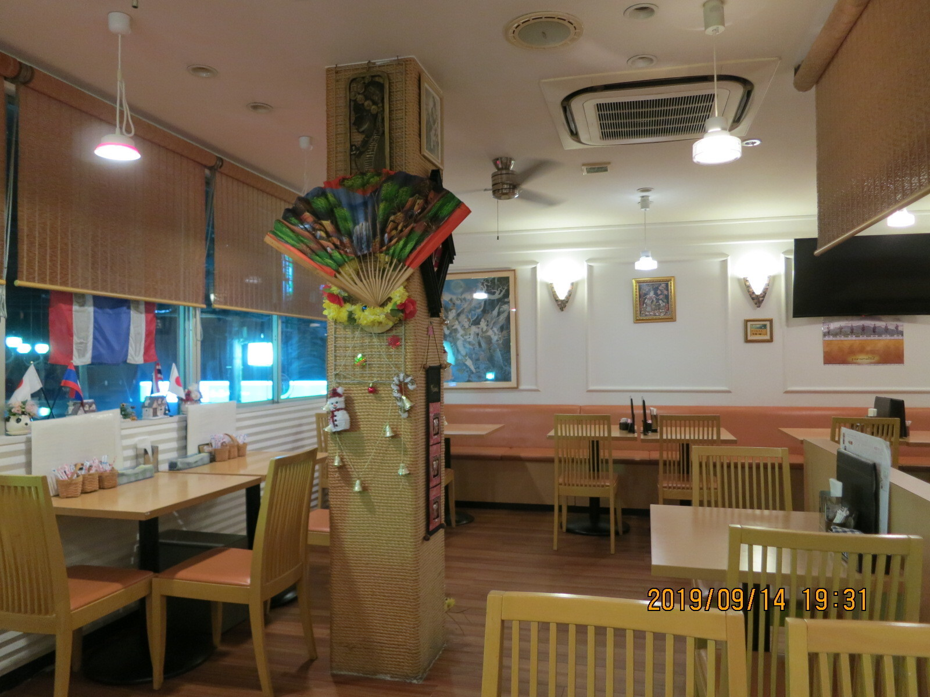
Bistro Coeur | 埼玉県さいたま市浦和区北浦和1-15-10 | 048-767-3226 | 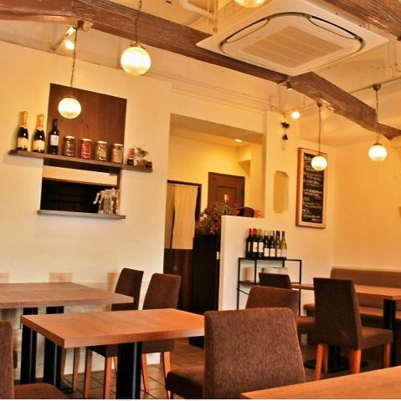
古民家カフェ藍 | 埼玉県さいたま市緑区原山3-20-9 | 048-789-7340 | 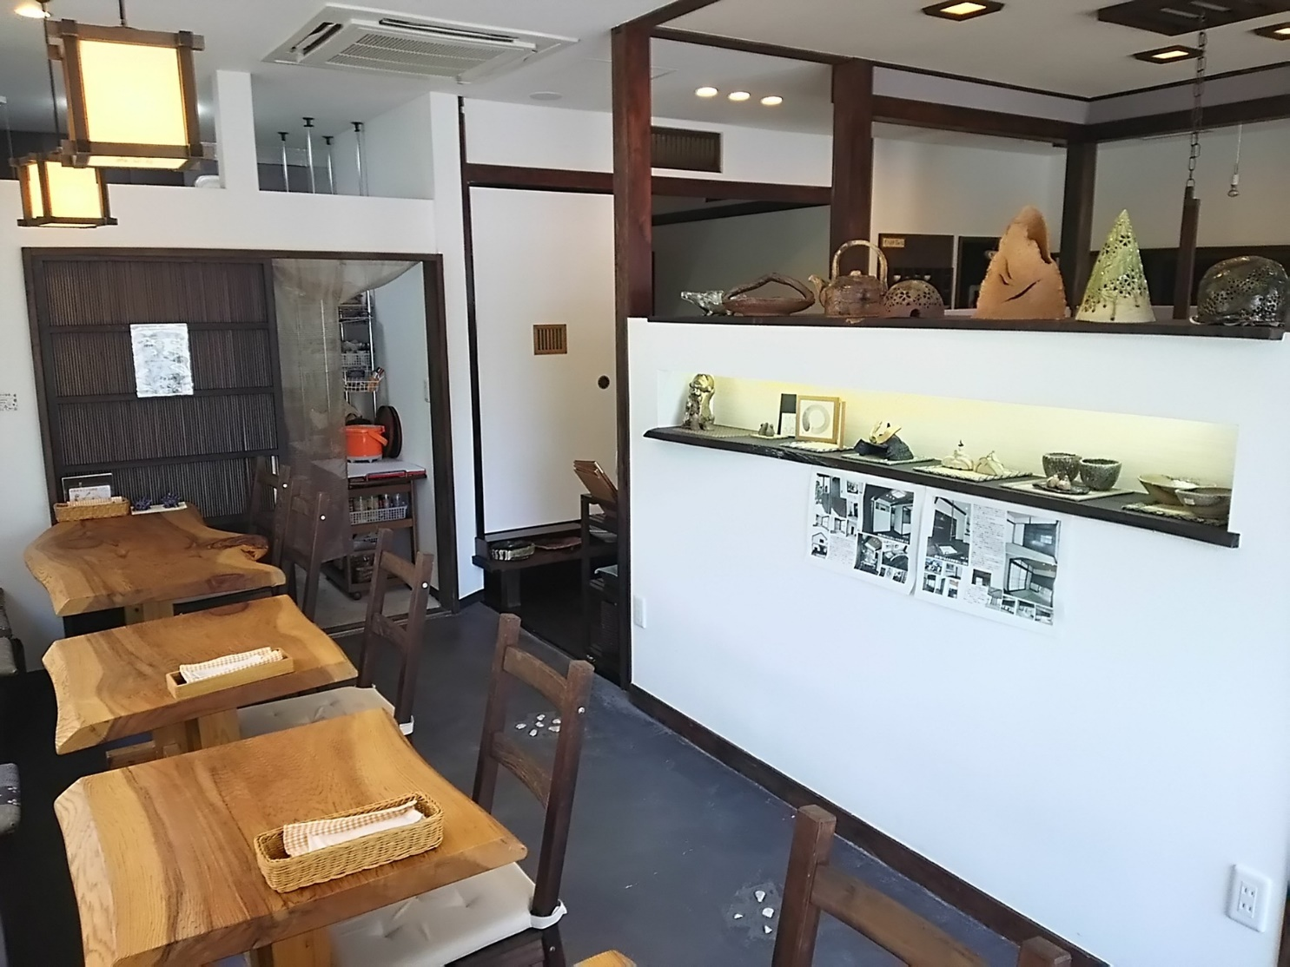
カフェ エルフィン | 埼玉県さいたま市緑区三室1297-7 | 048-706-1297 | 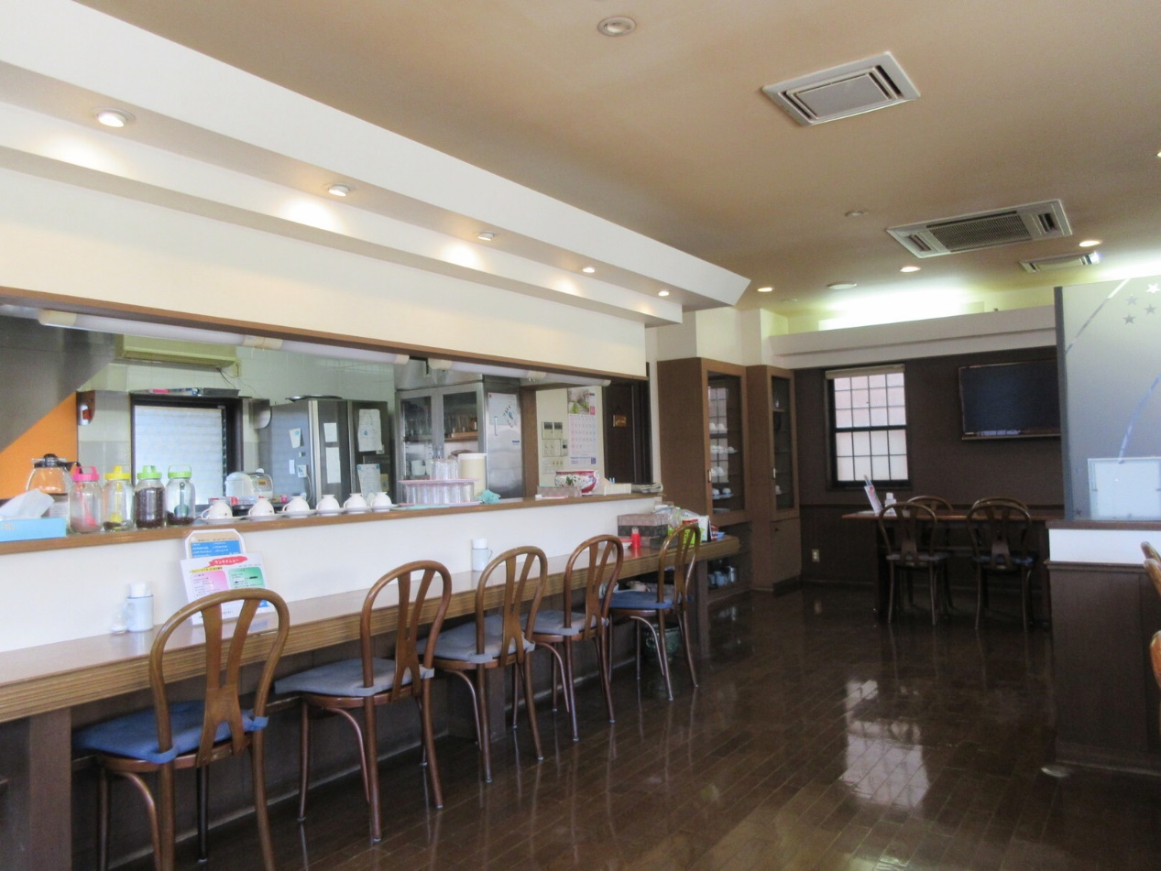
柳麺 呉田 | 埼玉県さいたま市浦和区常盤9-16-7 | 048-764-8316 | 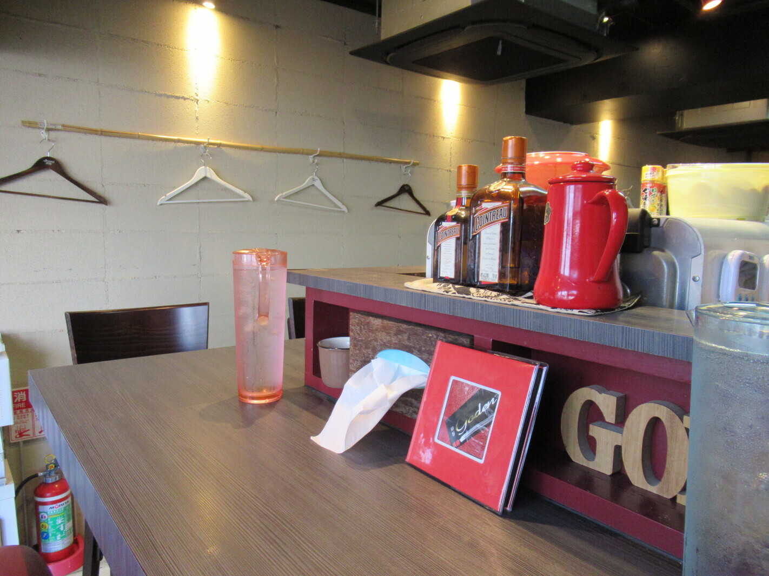
カジュアル和食と地酒しおさか | 埼玉県さいたま市浦和区常盤6-2-14 ときわビル１０１ | 048-833-3700 | 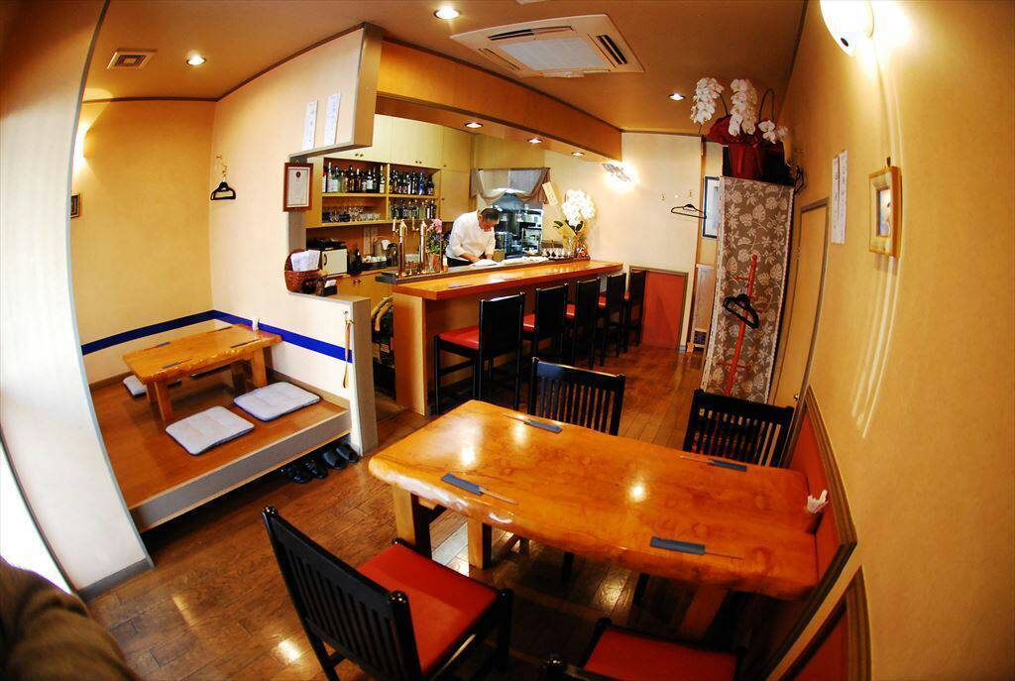
ビストロ アミー | 埼玉県さいたま市浦和区岸町4-1-35 コーユービル 1F | 048-834-4333 | 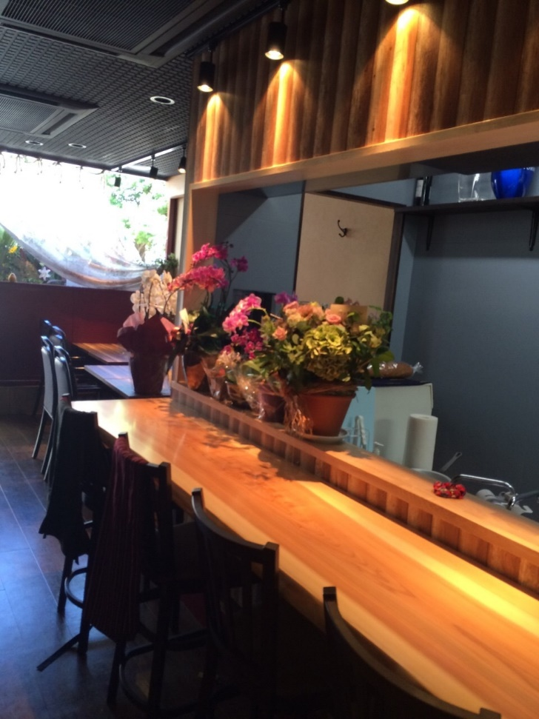
ワウラ ダイナー | 埼玉県さいたま市南区別所7-1-14 | 048-679-3150 | 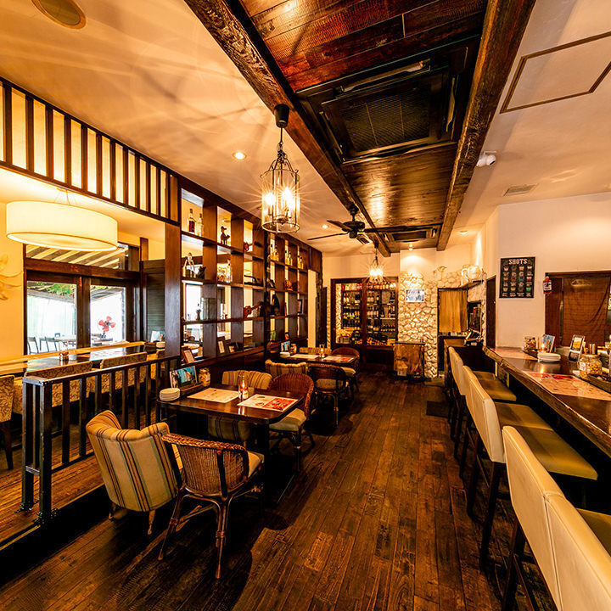
カフェ ウワイト | 埼玉県さいたま市浦和区岸町4-2-18 | 048-711-5870 | 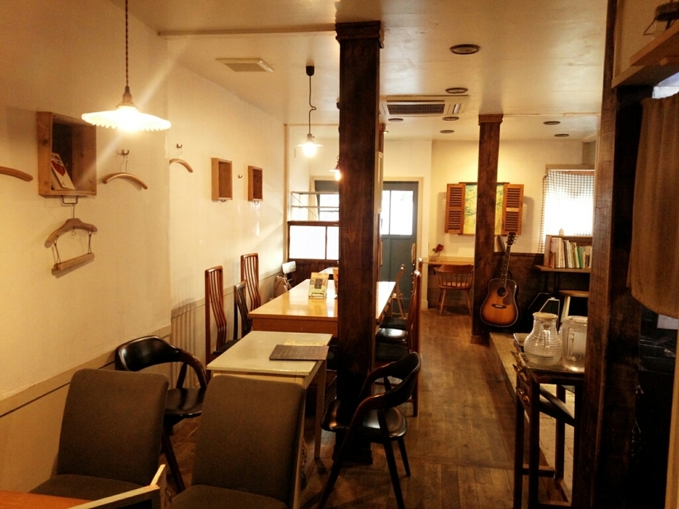
i profumi | 埼玉県さいたま市浦和区仲町2-15-9 西山ビル 2F | 048-825-3672 | 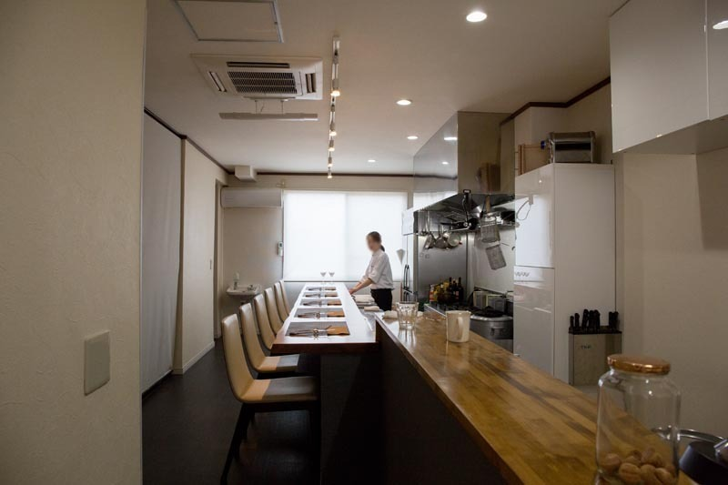
Lino（リノ） | 埼玉県さいたま市南区南浦和2-44-7 柳川屋ビル 5F | 048-711-4966 | 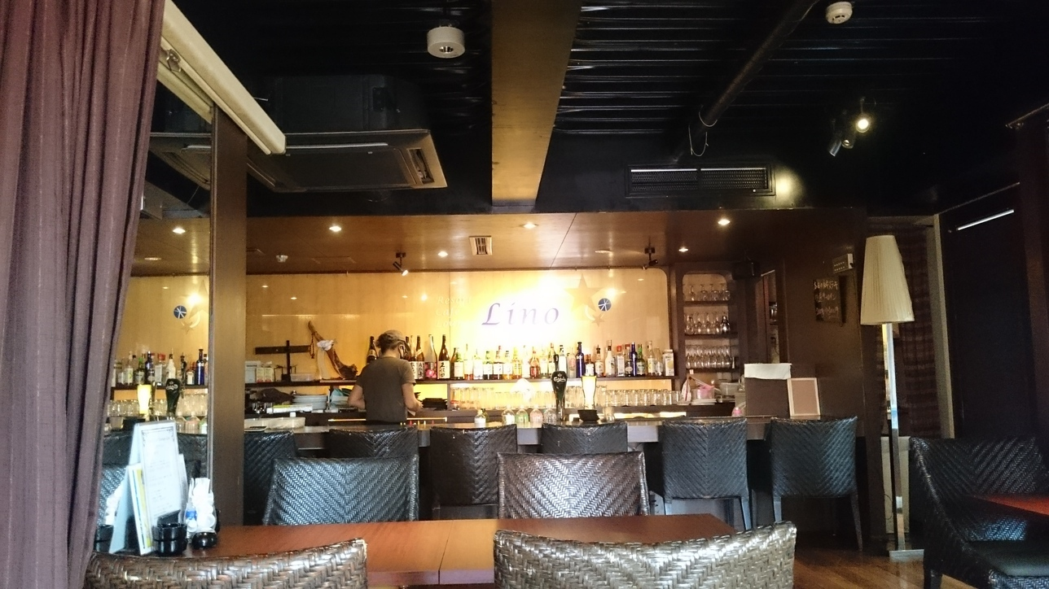
N&K | 埼玉県さいたま市南区沼影1-6-19 霜田ビル 2F | 048-711-4774 | 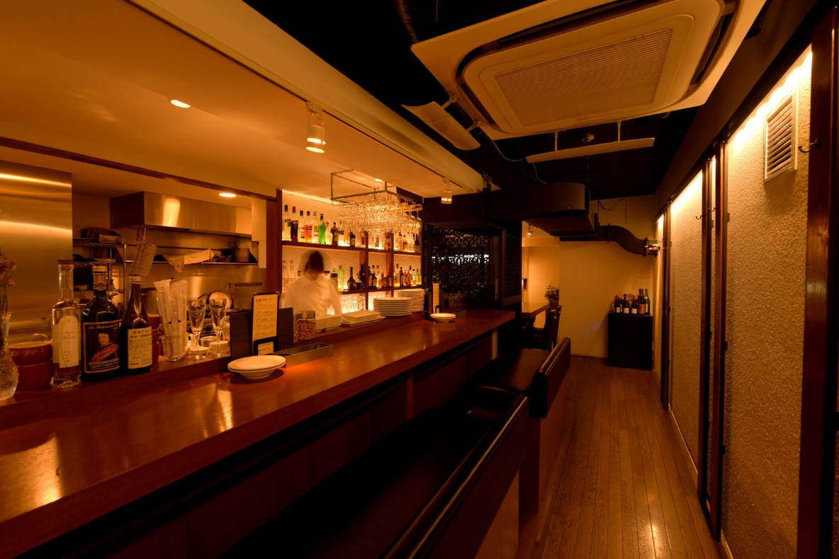
串焼き58とん | 埼玉県さいたま市南区沼影1-6-19 霜田ビル２F | 048-711-4440 | 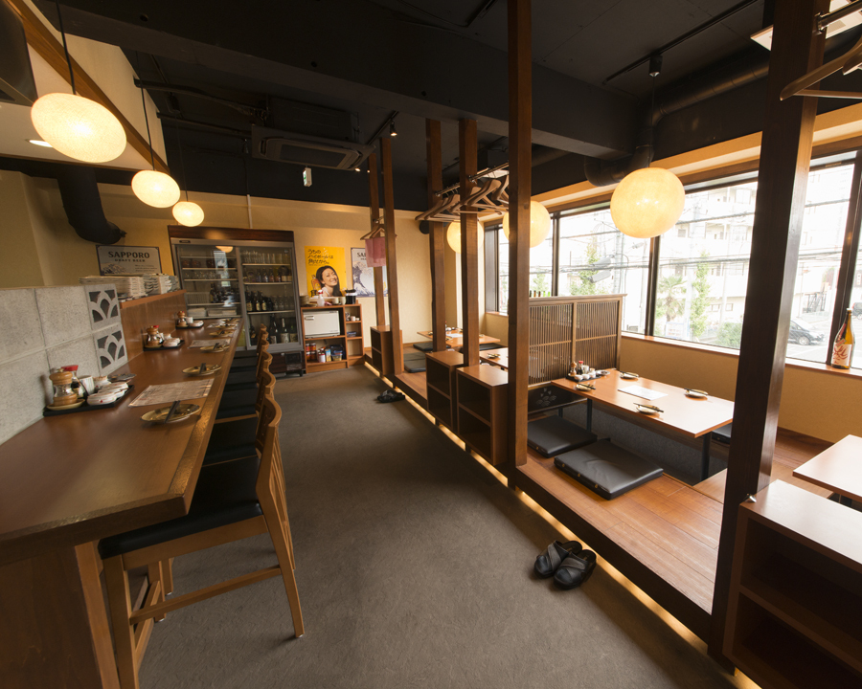
丸喜 | 埼玉県さいたま市浦和区仲町1-9-14 | 048-833-5884 | 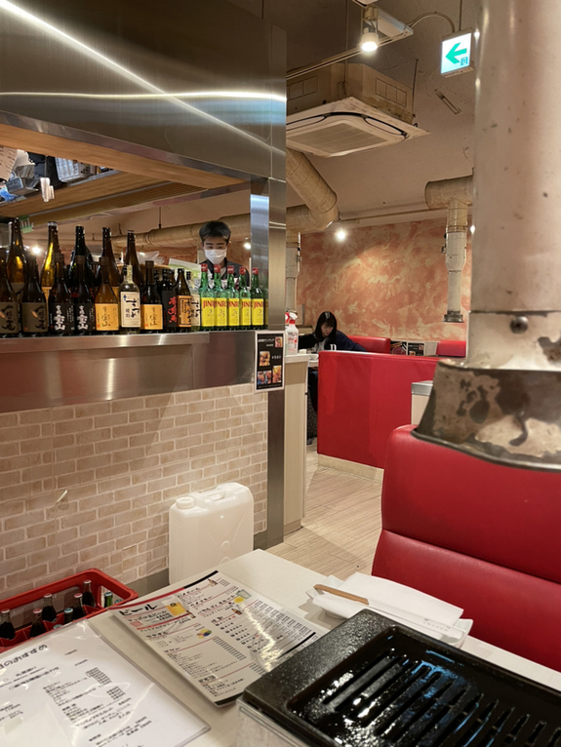
URaWA BASE | 埼玉県さいたま市浦和区仲町4-10-13 | 048-711-1896 | 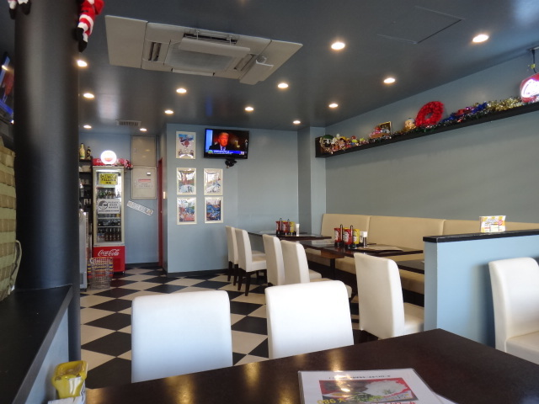
クラフトカフェ | 埼玉県さいたま市南区太田窪1695-1 | 048-882-0696 | 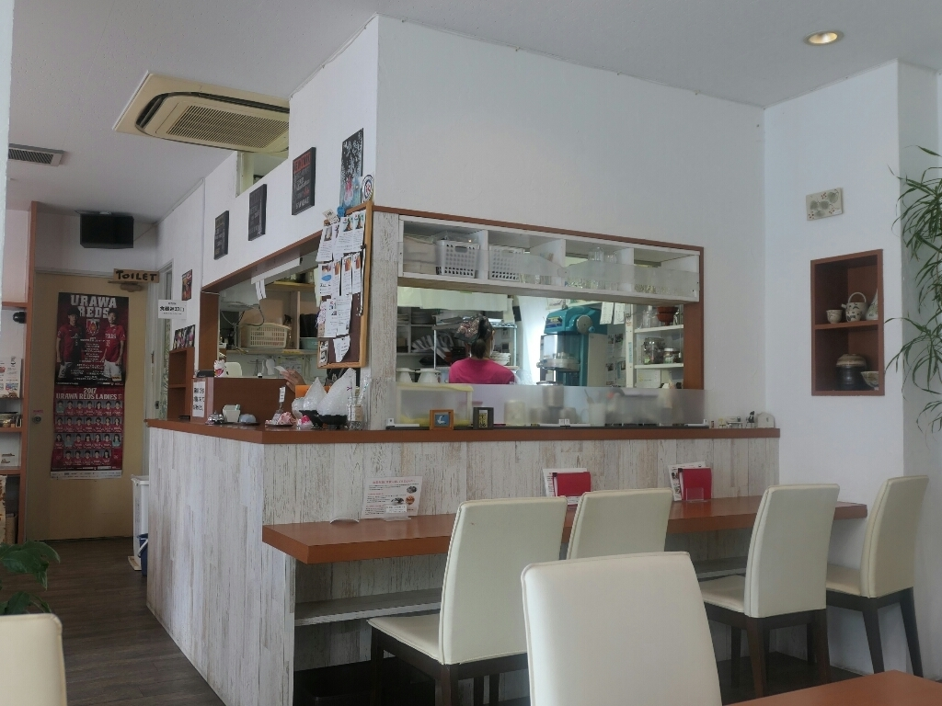
ナチュラルダイニング菜素美 | 埼玉県さいたま市浦和区高砂1-2-1 エイペックスタワー浦和111 1F | 048-711-1148 | 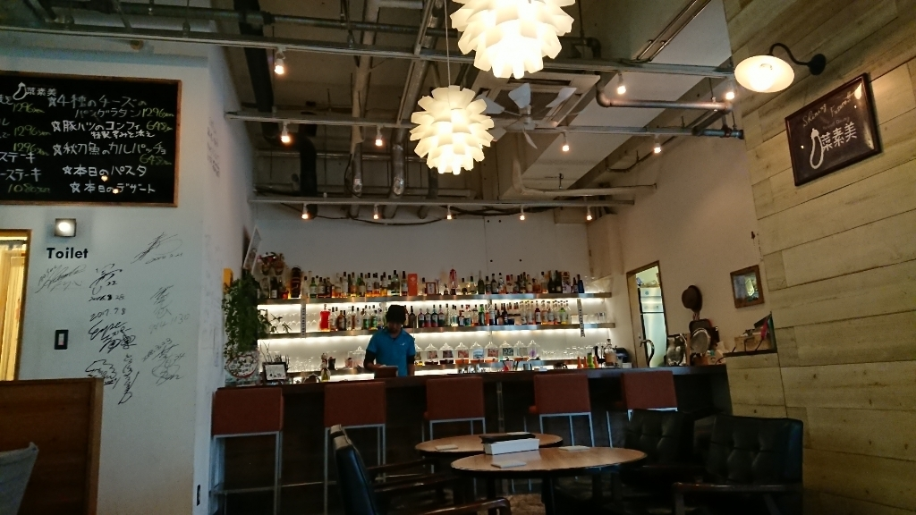
バーガッティーノ（BAR gattino | 埼玉県さいたま市常盤1-3-24 | 048-717-6357 | 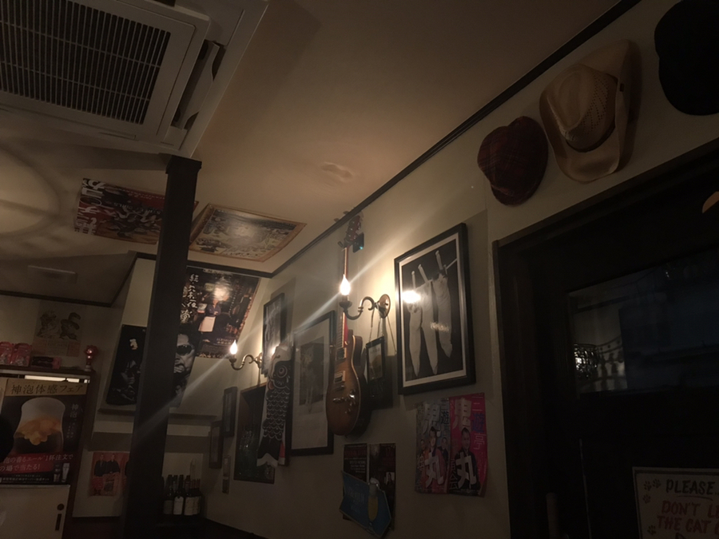
M's Rou | 埼玉県さいたま市浦和区仲町2-10-15 ＬＡＰＵＴＡ Ｖ 1Ｆ | 048-825-0818 | 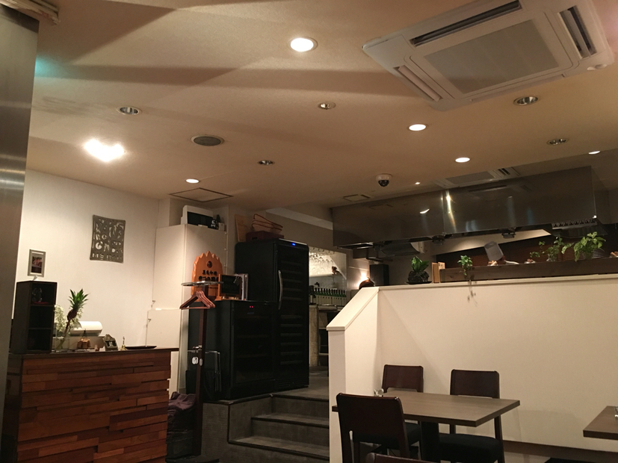
やきとり だるま | 埼玉県さいたま市浦和区元町2-2-12 喜崎屋ビル 2F | 048-887-8373 | 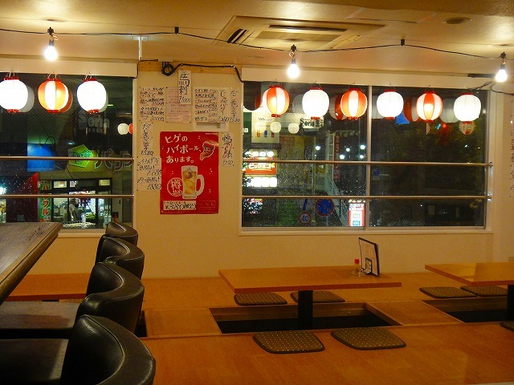
ブルチャーク | 埼玉県さいたま市南区別所6-5-2 | 048-789-7765 | 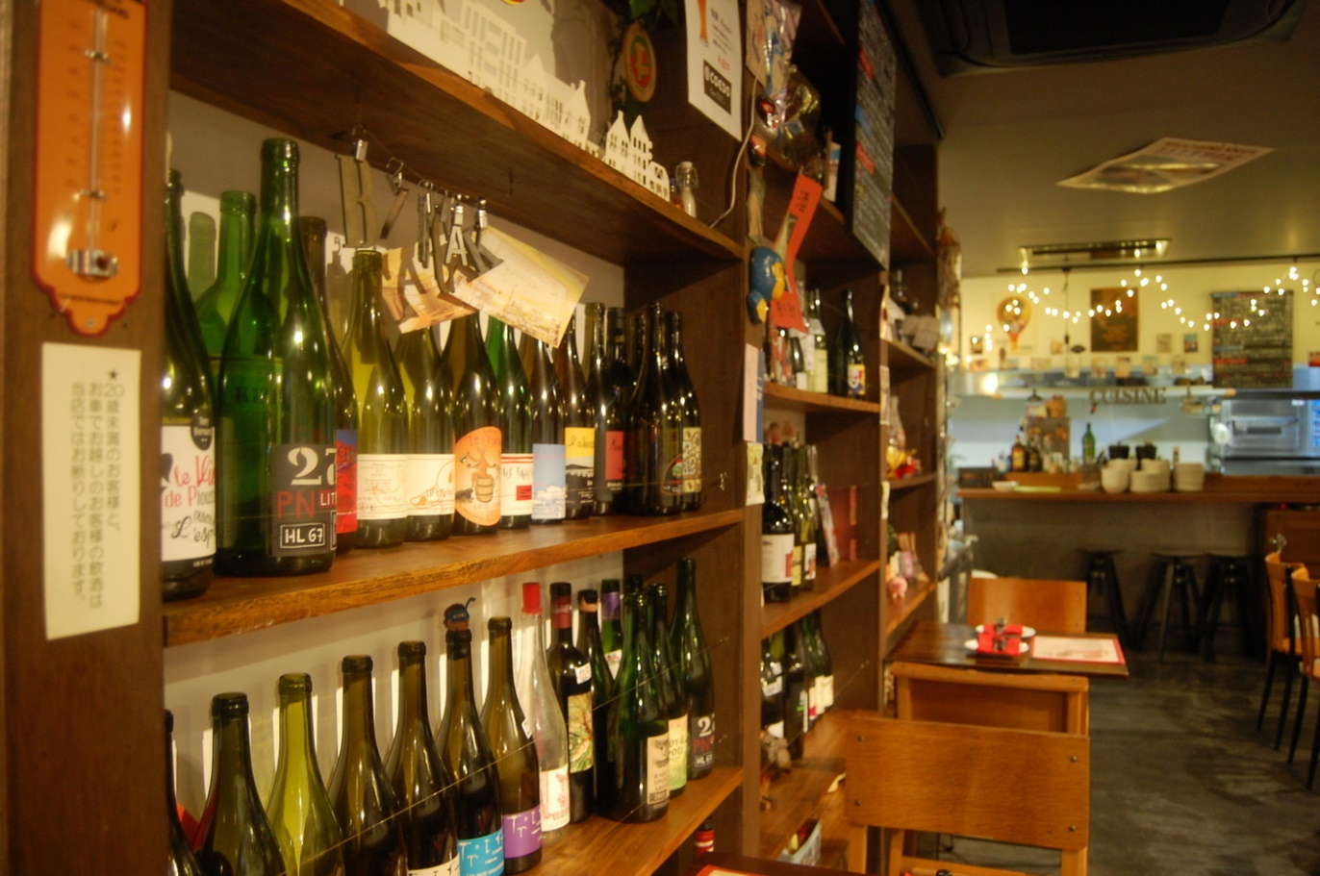
鮨ふく | 埼玉県さいたま市浦和区高砂2-6-17 田口屋ビル １Ｆ | 048-822-3000 | 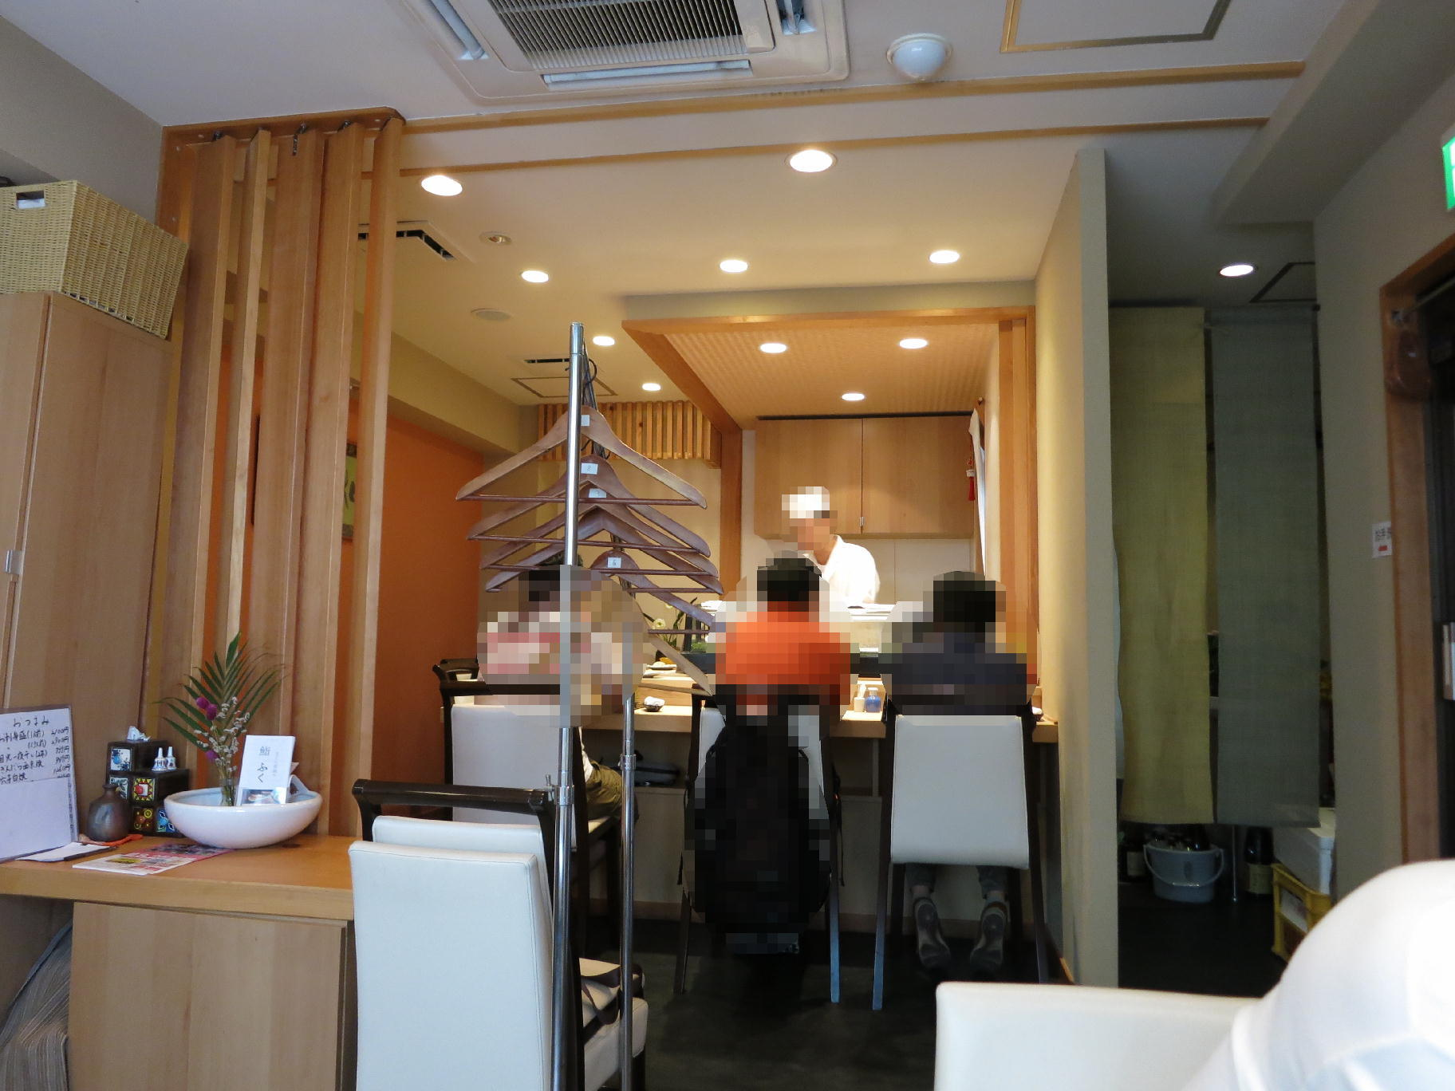
サティヤム | 埼玉県さいたま市緑区道祖土1-27-10 サイドプラザ １F | 048-762-9971 | 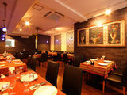
焼肉 バンザイミート | 埼玉県さいたま市南区沼影1-6-19 霜田ビル 3F | 048-865-1000 | 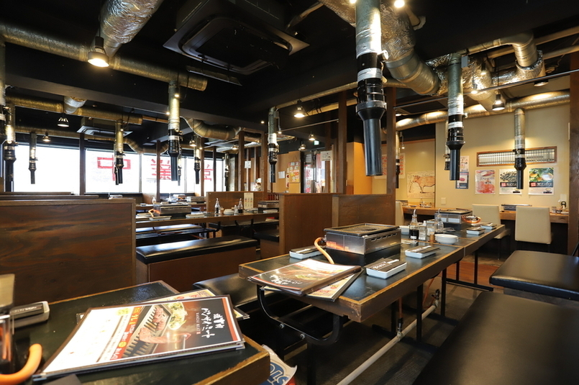
鮨 つかと | 埼玉県さいたま市浦和区仲町1-10-23 KAMEYAビル1F | 048-762-6481 | 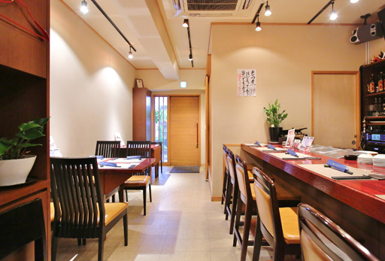
一休 | 埼玉県さいたま市緑区東浦和5-12-21 | 048-873-1993 | 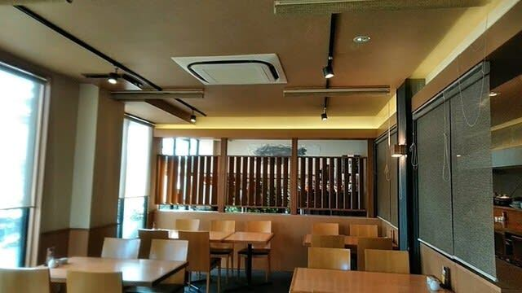
ラ サントゥール | 埼玉県さいたま市南区文蔵1-3-9 | 048-753-9374 | 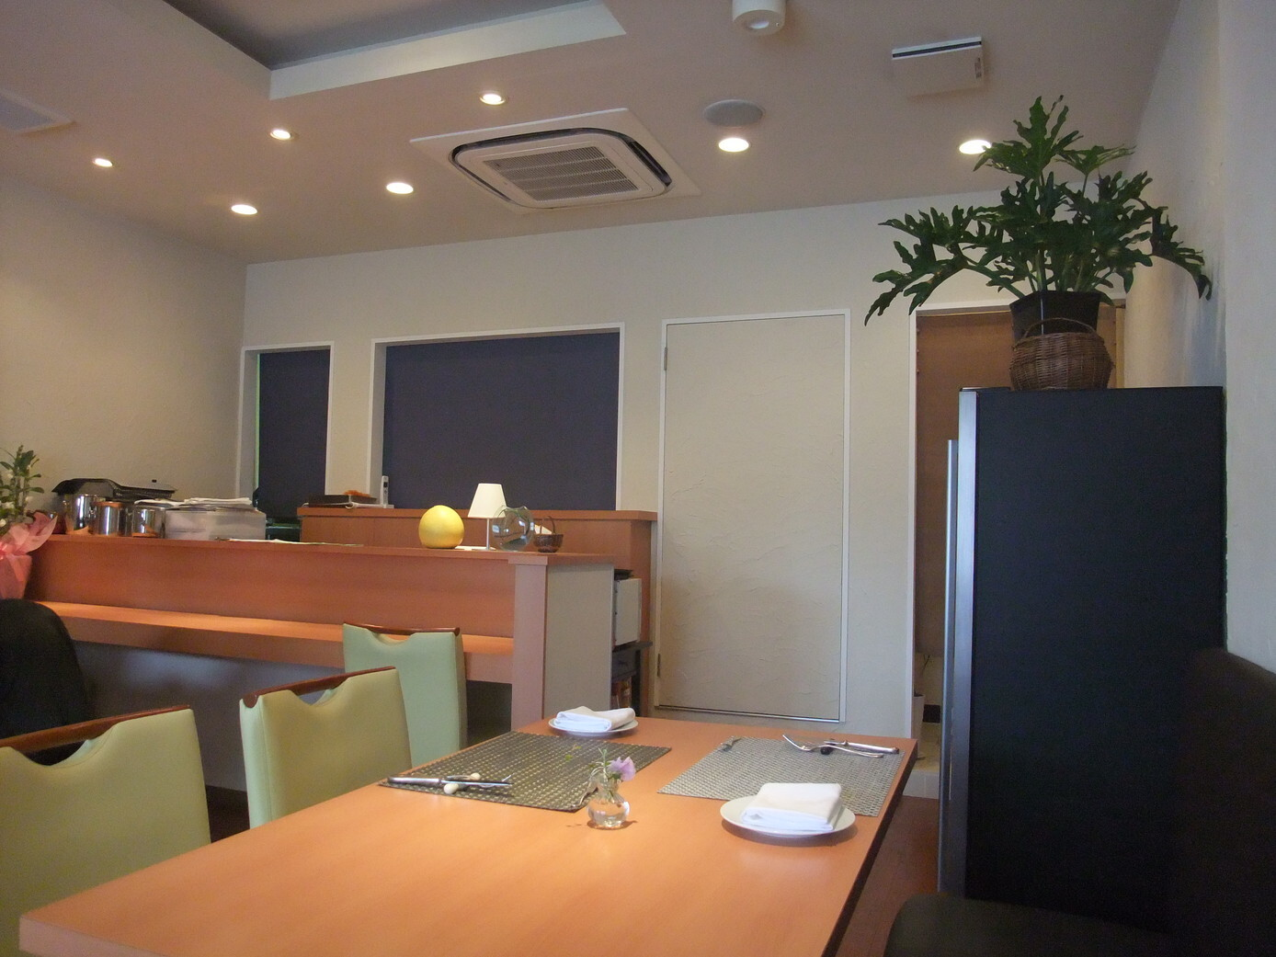
ラ ヴォワール（La Voile） | 埼玉県さいたま市浦和区仲町1-11-12 さくらビル浦和Ⅰ ２Ｆ | 048-753-9272 | 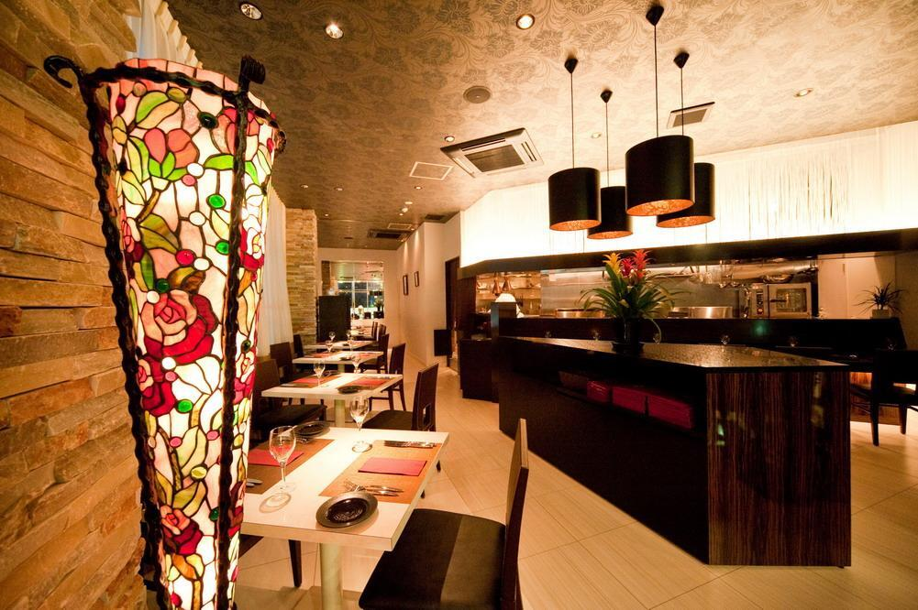
HONEY BEE | 埼玉県さいたま市桜区田島5-9-15 | 048-866-4225 | 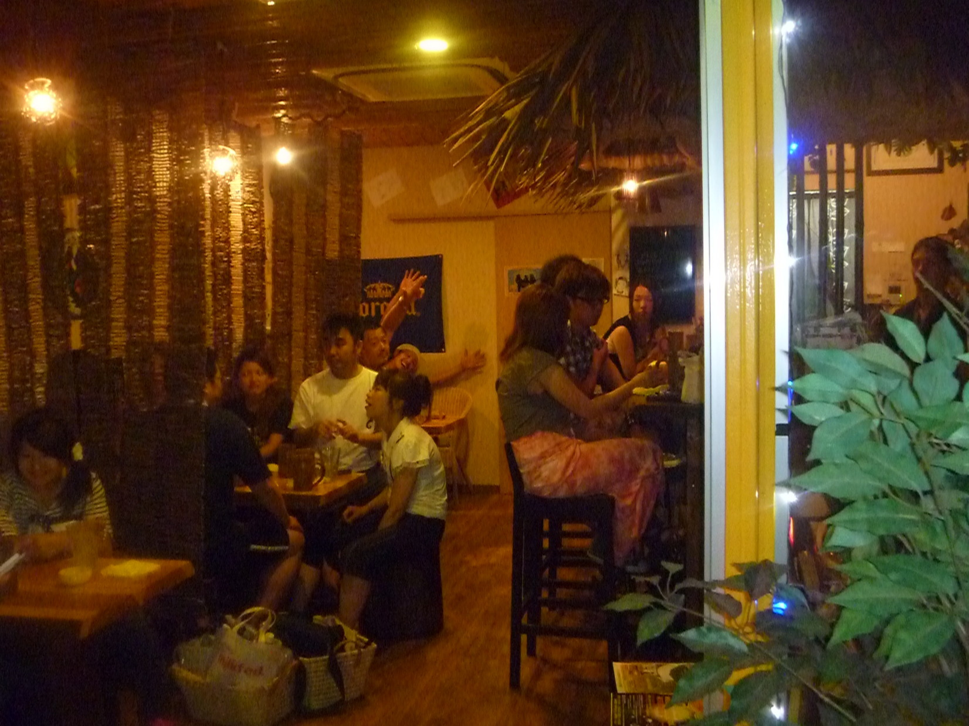
つばめ軒 | 埼玉県さいたま市浦和区常盤9-20-8 | 048-832-6857 | 
とと浜 | 埼玉県さいたま市浦和区高砂1-10-6 べルセ高砂 ２Ｆ | 048-833-3808 | 
タンドリーアンドカレーハウス | 埼玉県さいたま市浦和区仲町2-17-13 e&e浦和ビル 1F | 048-607-1993 | 
REGO（レゴ） | 埼玉県さいたま市浦和区東高砂町14-1 旭ビル Ｂ１Ｆ | 048-795-8107 | 
創作酒庵 彩蔵 | 埼玉県さいたま市南区南浦和2-44-1 一ツ木ビル 2F | 048-882-2888 | 
エル レガロ | 埼玉県さいたま市浦和区仲町1-10-15 ＡＴビル２Ｆ | 048-824-6233 | 
アメリ | 埼玉県さいたま市浦和区岸町4-24-15 | 048-833-0277 | 
ロンドン酒場 アーロン | 埼玉県さいたま市浦和区仲町1-9-14 第一アークビル B1F | 048-832-5388 | 
娘々（にゃんにゃん） | 埼玉県さいたま市浦和区北浦和1-2-13 栄ビル １Ｆ | 048-824-6791 | 
リンハウス | 埼玉県さいたま市浦和区東仲町1-16 鳥昇ビル B1F | 048-882-0108 | 
ティナラウンジ | 埼玉県さいたま市浦和区高砂2-1-19 浦和ワシントンホテル 1F | 048-814-2277 | 
Trattoria Azzurri | 埼玉県さいたま市南区別所7-1-16 | 048-710-5300 | 
天天香 | 埼玉県さいたま市浦和区高砂1-5-9 | 048-822-2488 | 
パスタが美味しいイタリアン グッディーズカフェ | 埼玉県さいたま市浦和区仲町2-6-10 | 048-823-4649 | 
紅華 | 埼玉県さいたま市南区太田窪1945-51 | 048-887-1351 | 
小春 | 埼玉県さいたま市桜区田島5-22-16 | 048-866-3866 | 
居酒屋 みむろ | 埼玉県さいたま市緑区三室1525 | 048-874-0116 | 
内藤流手打ちそば あさきや | 埼玉県さいたま市浦和区仲町3-13-6 | 048-822-7625 | 
伽椰の家 | 埼玉県さいたま市浦和区高砂1-10-6 ベルセ高砂 Ｂ１Ｆ | 048-822-8888 | 
URAWAちきん亭 | 埼玉県さいたま市浦和区高砂3丁目12-24 | 048-823-3301 | 
デクのやまご屋 | 埼玉県さいたま市浦和区北浦和4-1-4 味楽ビル2F | 048-826-0760 | 
丸福 | 埼玉県さいたま市浦和区領家5-5-2 | 048-886-2311 | 
甲州屋 | 埼玉県さいたま市浦和区高砂3-2-11 | 048-822-3740 | 
そば光 | 埼玉県さいたま市南区鹿手袋7-22-2 | 048-862-1032 | 
千寿庵 | 埼玉県さいたま市浦和区仲町4-1-15 | 048-863-3778 | 
カフェ・デ・コマ | 埼玉県さいたま市南区白幡4-7-1 | 048-844-1633 | 
スティック トゥ | 埼玉県さいたま市浦和区常盤9-33-3 | 048-834-4433 | 
那須家 宗庵 | 埼玉県さいたま市南区関2-7-18 | 048-762-3806 | 

